Лист1
20 | 19 | 22 | 24 | 21 | 18 | 23 | 17 | 20 | 16 | 15 | 23 | 21 | 24 | 21 | 18 | 23 | 21 | 19 | 20 | 24 | 21 | 20 | 18 | 17 | 22 | 20 | 16 | 22 | 18 | 20 | 17 | 21 | 17 | 19 | 20 | 20 | 21 | 18 | 22 | 23 | 21 | 25 | 22 | 20 | 19 | 21 | 24 | 23 | 21 | 19 | 22 | 21 | 19 | 20 | 23 | 22 | 25 | 21 | 21

xi | 15 | 16 | 17 | 18 | 19 | 20 | 21 | 22 | 23 | 24 | 25
ni | 1 | 2 | 4 | 5 | 6 | 10 | 13 | 7 | 6 | 4 | 2 |  | Суммn= | 60
ωi | 0.016666666667 | 0.033333333333 | 0.066666666667 | 0.083333333333 | 0.1 | 0.16666666667 | 0.21666666667 | 0.11666666667 | 0.1 | 0.066666666667 | 0.033333333333 |  | Суммω= | 1
Wi | 0.016666666667 | 0.05 | 0.11666666667 | 0.2 | 0.3 | 0.46666666667 | 0.68333333333 | 0.8 | 0.9 | 0.96666666667 | 1
Ni | 1 | 3 | 7 | 12 | 18 | 28 | 41 | 48 | 54 | 58 | 60

Полигон относительных частот
Кумулята
Огива

1 | 2 | 3 | 4 | 5 | 6 | 7 | 8 | 9 | 10 | 11 | 12 | 13 | 14 | 15 | 16 | 17 | 18 | 19 | 20 | 21 | 22 | 23 | 24 | 25 | 26 | 27 | 28 | 29 | 30 | 31 | 32 | 33 | 34 | 35 | 36 | 37 | 38 | 39 | 40 | 41 | 42 | 43 | 44 | 45 | 46 | 47 | 48 | 49 | 50

111 | 85 | 85 | 91 | 101 | 109 | 86 | 102 | 111 | 98 | 105 | 85 | 112 | 109 | 115 | 99 | 105 | 111 | 94 | 107 | 99 | 107 | 125 | 89 | 104 | 113 | 105 | 88 | 103 | 97 | 115 | 109 | 89 | 108 | 107 | 97 | 106 | 107 | 96 | 108 | 109 | 139 | 116 | 117 | 103 | 127 | 119 | 118 | 125 | 105

85 | 86 | 88 | 89 | 91 | 94 | 96 | 97 | 98 | 99 | 101 | 102 | 103 | 104 | 105 | 106 | 107 | 108 | 109 | 111 | 112 | 113 | 115 | 116 | 117 | 118 | 119 | 125 | 139
3 | 1 | 1 | 2 | 1 | 1 | 1 | 2 | 1 | 2 | 1 | 1 | 2 | 1 | 4 | 1 | 4 | 2 | 4 | 3 | 1 | 1 | 2 | 1 | 1 | 1 | 1 | 2 | 1

Кумулята
 |  | 49
Гистограмма частот

MAX | MIN |  | n= | 50
139 | 85 |  | k= | 7
 |  |  | h= | 7.71
 |  |  | x ниж= | 81.145

середина интервала | № инт | интервал |  | частота ni | относительная частота | накопленные частоты
85 | 1 | 81.145 | 88.855 | 5 | 0.1 | 5
92.71 | 2 | 88.855 | 96.565 | 6 | 0.12 | 11
100.42 | 3 | 96.565 | 104.275 | 10 | 0.2 | 21
108.13 | 4 | 104.275 | 111.985 | 18 | 0.36 | 39
115.84 | 5 | 111.985 | 119.695 | 8 | 0.16 | 47
123.55 | 6 | 119.695 | 127.405 | 2 | 0.04 | 49
131.26 | 7 | 127.405 | 135.115 | 1 | 0.02 | 50

ДОМАШНЕЕ ЗАДАНИЕ 3

 | задание 1

 | h= | 2

середина интервала | № инт | интервал |  | частота ni | относительная частота | накопленные частоты
16 | 1 | 15 | 17 | 3 | 0.05 | 3
18 | 2 | 17 | 19 | 9 | 0.15 | 12
20 | 3 | 19 | 21 | 16 | 0.26666666667 | 28
22 | 4 | 21 | 23 | 20 | 0.33333333333 | 48
24 | 5 | 23 | 25 | 12 | 0.2 | 60

x*i | ni | Ui | niUi | niUi^2 | niUi^3 | niUi^4 | ni(Ui+1)^4
16 | 3 | -3 | -9 | 27 | -81 | 243 | 48
18 | 9 | -2 | -18 | 36 | -72 | 144 | 9
20 | 16 | -1 | -16 | 16 | -16 | 16 | 0
22 | 20 | 0 | 0 | 0 | 0 | 0 | 20
24 | 12 | 1 | 12 | 12 | 12 | 12 | 192
сумма | 60 | -5 | -31 | 91 | -157 | 415 | 269

нач м 1 п v1 | нач м 2 п v2 | нач м 3 п v3 | нач м 4 п v4 | мат ожид | дисперсия | дисперсия с поправк Шеппарда | ср кв откл | центр м 3 п | центр м 4 п | выб коэф асим | выб коэф эксц
-0.51666666667 | 1.5166666667 | -2.6166666667 | 6.9166666667 | 20.966666667 | 4.9988888889 | 4.6655555556 | 2.2358195117 | -4.3334074074 | 59.588885185 | -0.38772097463 | 0.27678967063

 | задание 2

x*i | ni | Ui | niUi | niUi^2 | niUi^3 | niUi^4 | ni(Ui+1)^4
85 | 5 | -3 | -15 | 45 | -135 | 405 | 80
92.71 | 6 | -2 | -12 | 24 | -48 | 96 | 6
100.42 | 10 | -1 | -10 | 10 | -10 | 10 | 0
108.13 | 18 | 0 | 0 | 0 | 0 | 0 | 18
115.84 | 8 | 1 | 8 | 8 | 8 | 8 | 128
123.55 | 2 | 2 | 4 | 8 | 16 | 32 | 162
131.26 | 1 | 3 | 3 | 9 | 27 | 81 | 256
сумма | 50 | 0 | -22 | 104 | -142 | 632 | 650

нач м 1 п v1 | нач м 2 п v2 | нач м 3 п v3 | нач м 4 п v4 | мат ожид | дисперсия | ср кв откл | центр м 3 п | центр м 4 п | выб коэф асим | выб коэф эксц
-0.44 | 2.08 | -2.84 | 12.64 | 104.7376 | 112.13535024 | 10.589398011 | -121.34688406 | 35142.669692 | -0.10219150926 | 0.0010052220032

ДОМАШЕЕ ЗАДАНИЕ 4

 |  | b1= | b2= | b3= | b4=
x*i | ni | 43 | 18 | 3 | 0
16 | 3 | 3 | 3 | 3 | 0 |  | d1= | d2= | d3=
18 | 9 | 12 | 15 | 0 | 0 |  | -31 | -18 | -3
20 | 16 | 28 | 0 | 0 | 0
22 | 20 | 0 | 0 | 0 | 0 |  | s1= | s2= | s3= | s4=
24 | 12 | 12 | 0 | 0 | 0 |  | 55 | 18 | 3 | 0
сумма | 60 | 12 | 0 | 0 | 0
 |  | a1= | a2= | a3= | a4=

нач м 1 п v1 | нач м 2 п v2 | нач м 3 п v3 | нач м 4 п v4 | мат ожид | дисперсия | ср кв откл | центр м 3 п | центр м 4 п | выб коэф асим | выб коэф эксц
-0.51666666667 | 1.5166666667 | -2.6166666667 | 6.9166666667 | 20.966666667 | 4.9988888889 | 2.2358195117 | -4.3334074074 | 59.588885185 | -0.38772097463 | 0.27678967063

 | задание 2

 |  | b1= | b2= | b3= | b4=
x*i | ni | 37 | 21 | 5 | 0
85 | 5 | 5 | 5 | 5 | 0
92.71 | 6 | 11 | 16 | 0 | 0 |  | d1= | d2= | d3=
100.42 | 10 | 21 | 0 | 0 | 0 |  | -22 | -16 | -4
108.13 | 18 | 0 | 0 | 0 | 0
115.84 | 8 | 11 | 0 | 0 | 0 |  | s1= | s2= | s3= | s4=
123.55 | 2 | 3 | 4 | 0 | 0 |  | 52 | 26 | 6 | 0
131.26 | 1 | 1 | 1 | 1 | 0
сумма | 50 | 15 | 5 | 1 | 0
 |  | a1= | a2= | a3= | a4=

нач м 1 п v1 | нач м 2 п v2 | нач м 3 п v3 | нач м 4 п v4 | мат ожид | дисперсия | ср кв откл | центр м 3 п | центр м 4 п | выб коэф асим | выб коэф эксц
-0.44 | 2.08 | -2.84 | 12.64 | 104.7376 | 112.13535024 | 10.589398011 | -121.34688406 | 35142.669692 | -0.10219150926 | 0.0010052220032

ДОМАШЕЕ ЗАДАНИЕ 5

 | задание 1

x*i | ni | Ui | niUi | niUi^2 | ni(Ui+1)^2
16 | 3 | -3 | -9 | 27 | 12
18 | 9 | -2 | -18 | 36 | 9
20 | 16 | -1 | -16 | 16 | 0
22 | 20 | 0 | 0 | 0 | 20
24 | 12 | 1 | 12 | 12 | 48
сумма | 60 | -5 | -31 | 91 | 89

Проверка
ni(Ui+1)^2 | 89 | = | 89

нач м 1 п v1 | нач м 2 п v2 | мат ожид | дисперсия | исп диспер
-0.51666666667 | 1.5166666667 | 20.966666667 | 4.9988888889 | 5.0836158192

 | задание 2

x*i | ni | Ui | niUi | niUi^2 | ni(Ui+1)^2
85 | 5 | -3 | -15 | 45 | 20
92.71 | 6 | -2 | -12 | 24 | 6
100.42 | 10 | -1 | -10 | 10 | 0
108.13 | 18 | 0 | 0 | 0 | 18
115.84 | 8 | 1 | 8 | 8 | 32
123.55 | 2 | 2 | 4 | 8 | 18
131.26 | 1 | 3 | 3 | 9 | 16
сумма | 50 | 0 | -22 | 104 | 110

Проверка
ni(Ui+1)^2 | 110 | = | 110

нач м 1 п v1 | нач м 2 п v2 | мат ожид | дисперсия | исп диспер
-0.44 | 2.08 | 104.7376 | 112.13535024 | 114.42382678

ДОМАШЕЕ ЗАДАНИЕ 6

 | задание 1
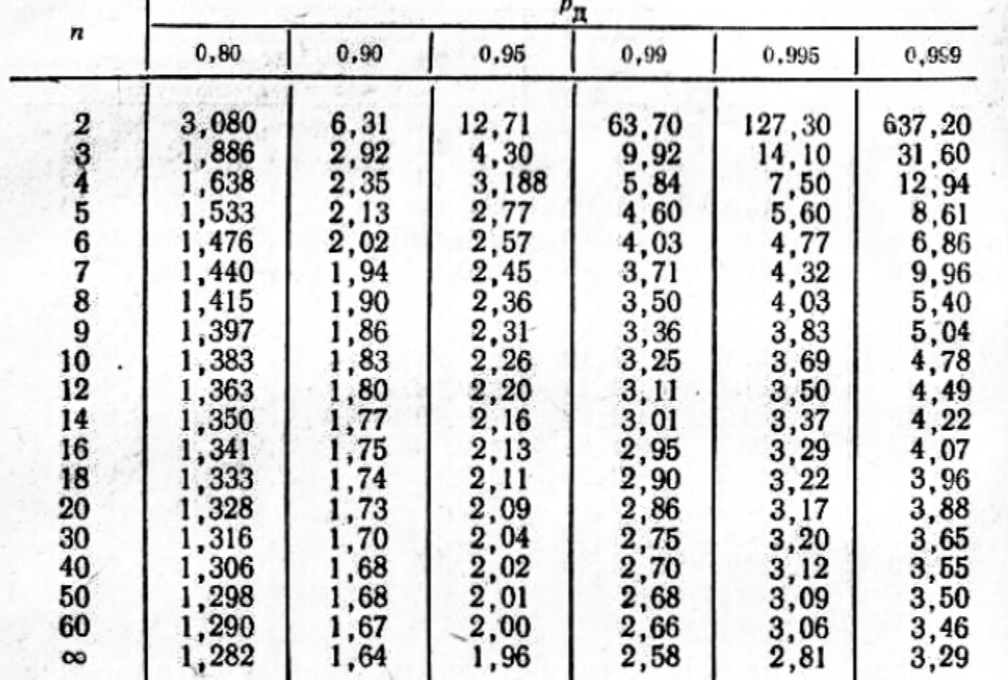

x*i | ni | Ui | niUi | niUi^2 | ni(Ui+1)^2
16 | 3 | -3 | -9 | 27 | 12
18 | 9 | -2 | -18 | 36 | 9
20 | 16 | -1 | -16 | 16 | 0
22 | 20 | 0 | 0 | 0 | 20
24 | 12 | 1 | 12 | 12 | 48
сумма | 60 | -5 | -31 | 91 | 89

Проверка
ni(Ui+1)^2 | 89 | = | 89

нач м 1 п v1 | нач м 2 п v2 | мат ожид | дисперсия | исп диспер | исп ср кв отк
-0.51666666667 | 1.5166666667 | 20.966666667 | 4.9988888889 | 5.0836158192 | 2.2546875214

𝛾= | 0.99 |  | t= | 2.66
n= | 60

 | 20.192396773 | <a< | 21.74093656

 | q1= | 0.808 | q2= | 1.299

 | 1.8217875173 | <𝜎< | 2.9288390903

 | задание 2

x*i | ni | Ui | niUi | niUi^2 | ni(Ui+1)^2
85 | 5 | -3 | -15 | 45 | 20
92.71 | 6 | -2 | -12 | 24 | 6
100.42 | 10 | -1 | -10 | 10 | 0
108.13 | 18 | 0 | 0 | 0 | 18
115.84 | 8 | 1 | 8 | 8 | 32
123.55 | 2 | 2 | 4 | 8 | 18
131.26 | 1 | 3 | 3 | 9 | 16
сумма | 50 | 0 | -22 | 104 | 110

Проверка
ni(Ui+1)^2 | 110 | = | 110

нач м 1 п v1 | нач м 2 п v2 | мат ожид | дисперсия | исп диспер | исп ср кв отк
-0.44 | 2.08 | 104.7376 | 112.13535024 | 114.42382678 | 10.696907346

𝛾= | 0.95 |  | t= | 2
n= | 50

 | 101.71205771 | <a< | 107.76314229

 | q1= | 0.824 | q2= | 1.265

 | 8.8142516534 | <𝜎< | 13.531587793

ДОМАШЕЕ ЗАДАНИЕ 7

 | задание 1

левый инт | правый инт | Частоты m | p | Теор. m' | (m - m')^2 | (m - m')^2 / m' | m^2 | m^2/m'
212 | 235 | 2 | 0.125 | 25 | 529 | 21.16 | 4 | 0.16
235 | 258 | 12 | 0.125 | 25 | 169 | 6.76 | 144 | 5.76
258 | 281 | 42 | 0.125 | 25 | 289 | 11.56 | 1764 | 70.56
281 | 304 | 57 | 0.125 | 25 | 1024 | 40.96 | 3249 | 129.96
304 | 327 | 61 | 0.125 | 25 | 1296 | 51.84 | 3721 | 148.84
327 | 350 | 18 | 0.125 | 25 | 49 | 1.96 | 324 | 12.96
350 | 373 | 6 | 0.125 | 25 | 361 | 14.44 | 36 | 1.44
373 | 396 | 2 | 0.125 | 25 | 529 | 21.16 | 4 | 0.16

 |  | n= | 200 |  |  |  |  | SUM(m^2/m')
 |  |  |  |  | X_набл | 169.84 |  | 369.84
 |  |  |  |  | SUM(m^2/m')-n | 169.84

 |  |  |  |  | a | 0.001
 |  |  |  |  | v | 7
 |  |  |  |  | X_крит | 24.322

Нулевая гипотеза отвергается, так как X_набл > X_крит. Гипотетическая функция не согласуется с опытными данными.

 | задание 2

x | Частоты m | m*x | P(x) | m' | (m - m')^2 | (m - m')^2 / m'
0 | 6 | 0 | 0.040558901638 | 8.1117803276 | 4.4596161519 | 0.54977033054
1 | 22 | 22 | 0.12999127975 | 25.99825595 | 15.986050641 | 0.61488934764
2 | 41 | 82 | 0.2083110258 | 41.66220516 | 0.4385156735 | 0.010525503195
3 | 48 | 144 | 0.22254561256 | 44.509122512 | 12.186225634 | 0.2737916397
4 | 39 | 156 | 0.17831467206 | 35.662934413 | 11.136006732 | 0.31225716323
5 | 29 | 145 | 0.11429970479 | 22.859940959 | 37.700325031 | 1.6491873316
6 | 13 | 78 | 0.061055092311 | 12.211018462 | 0.62249186714 | 0.050977882727
7 | 2 | 14 | 0.027954510122 | 5.5909020244 | 12.894577349 | 2.3063500832

x_выб_ср | n
3.205 | 200 |  |  |  | X_набл | 5.7677492818

 |  |  |  |  | a | 0.01
 |  |  |  |  | v | 7
 |  |  |  |  | X_крит | 18.475

 | Так как X_набл < X_крит, нет оснований для отклонения гипотезы о распределении Пуассона.

 | задание 3

левый инт | правый инт | m1 | Накопл. m1 | ЭФР |  | Разность ЭФР
741 | 756 | 1 | 1 | 0.005 |  | 0.01
756 | 771 | 10 | 11 | 0.055 |  | 0.04
771 | 786 | 36 | 47 | 0.235 |  | 0.12
786 | 801 | 55 | 102 | 0.51 |  | 0.325
801 | 816 | 60 | 162 | 0.81 |  | 0.42
816 | 831 | 23 | 185 | 0.925 |  | 0.48
831 | 846 | 12 | 197 | 0.985 |  | 0.5
846 | 861 | 3 | 200 | 1 |  | 0.5

 |  | m2 | Накопл. m1 | ЭФР |  | Макс абс разность | 0.5
 |  | 3 | 3 | 0.015 |  | Критерий К-С | 1.627
 |  | 16 | 19 | 0.095
 |  | 52 | 71 | 0.355
 |  | 96 | 167 | 0.835
 |  | 79 | 246 | 1.23
 |  | 35 | 281 | 1.405
 |  | 16 | 297 | 1.485
 |  | 3 | 300 | 1.5

 | Так как значение максимальной абсолютной погрешности меньше значения критерия Колмогорова-Смирнова, нет оснований для отклонения нулевой гипотезы.

